Gráficos
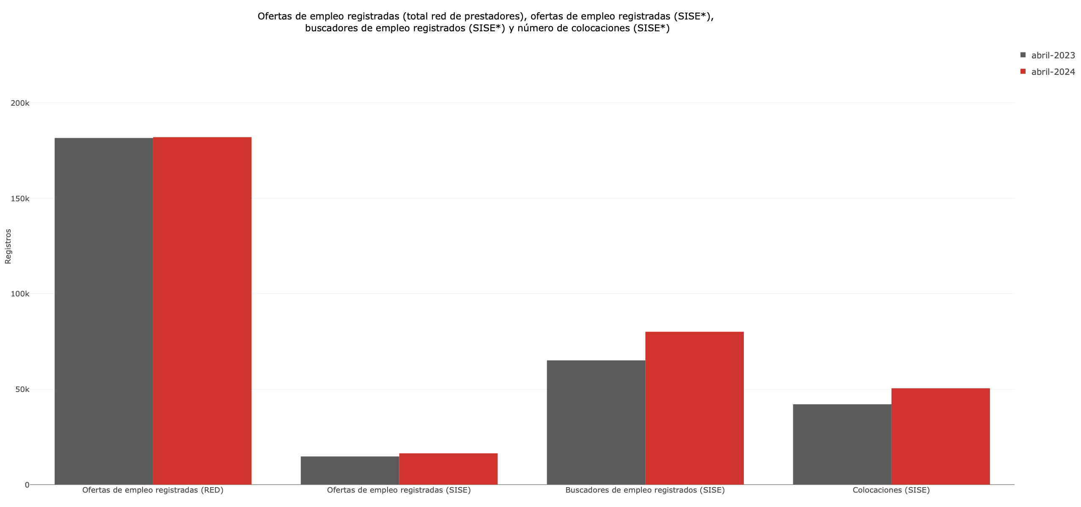

Durante abril de 2024, se observó un aumento en el número de ofertas de empleo en las 23 principales ciudades, pasando de 42.381 en abril de 2023 a 51.623 en abril de 2024. Entre estas ciudades, Bogotá A.M. destacó con la mayor cantidad de ofertas (72..484), seguida por Medellín A.M. (27.388) y Cali A.M. (12.436). Por otro lado, Riohacha , Florencia y Quibdó registraron las cifras más bajas de ofertas de empleo, con 222, 203 y 66 respectivamente. Es notable que Bogotá A.M., Medellín A.M. y Cali A.M. concentraron conjuntamente el 78,0% del total de ofertas laborales durante dicho mes, evidenciando una marcada disparidad en la distribución de las oportunidades de empleo entre las principales ciudades del país.

